关系图
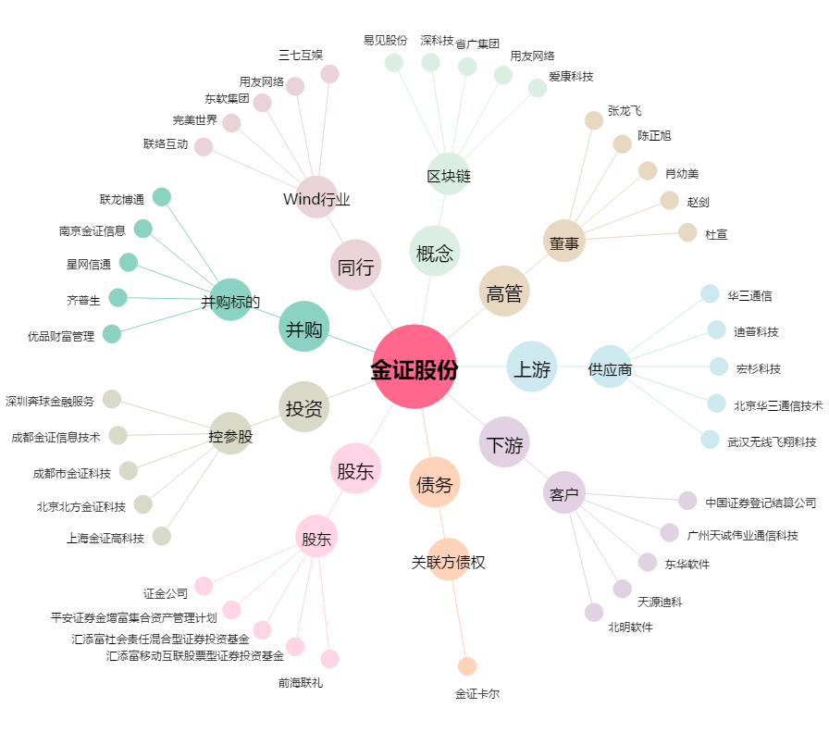
金证股份[600446.SH] - 关系概览图

